切結書
2023第17屆雲林國際農業機械暨資材展 參展切結書
一.參展資格：台灣農業設施協會會員及非會員。
二.展覽時間：2023年9月23~9月25日。
三.展覽地點：雲林縣虎尾高鐵特定區。
四.展覽產品：需附目錄備審，佈展期間及開展3天，雲林縣政府及本協會工作人員，將對每一個攤位
進行審查經發現與申請產品不符或轉租攤位經查屬實，拍照存証，違規者請自行離場，
如勸導仍未改善者將要求廠商撤展並不退還後續展覽費用。
五.在攤位上不得展示及販售非設施相關資材及農特產品，如鍋碗民生用品、花生、地瓜、冰淇淋、玩
具等，但可做為贈品、招待用品，如勸導仍未改善者將要求廠商撤展並不退還後續展覽費用。
六.本展覽場地劃分成設施搭建區、設施設備區、農業資材區
七.攤位選擇:採以下原則，本會依照分區排定，將擇期召開展前說明會公布位置:
1.攤位數，攤位多者先選，2.報名繳費日期，越早繳費完成，可優先選擇。
八.展會期間，禁止汽車、露營車、貨車等汽機車停靠於攤位上，展示產品需卸下，陳列於桌面及地面
上展示;嚴禁上述車輛行駛於展會場地。
九.商品擺設禁止超出「付費使用範圍」之行人走道、帳棚外，嚴禁將商品於人行走道上操作。
十.攤位平面尺寸為：長900x寬300公分，需留300公分人行走道區，實際產品可用展式區平面尺寸為
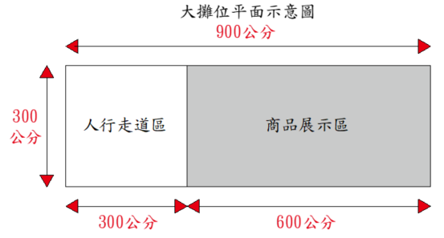
長600x寬300公分，示意圖如以下圖示：

十一.展覽期間需注意：
1.參展的攤位廠商須與申請廠商相符，嚴禁私下轉租攤位，如有違反規定者將面臨相關處份。
2.如有使用麥克風、大聲公、音響之廠商，請注意現場聲量，聲音勿過大，避免影響其他展商。
3.如有進行噴霧或送風之廠商，請調整水霧方向或送風距離，避免影響其他展商。

十二.最後一日撤展時間：為考量公共安全，所有各式車輛在下午3:30後方能進入會場，且一律由管制
入口處進入，如有違反規定者將面臨相關罰則。
十三.帳棚內懸掛海報帆布規範：可懸掛海報帆布區域大小為 A:寬300*高121公分或是A+B:寬300*高2
30公分，為保持帳篷通風與安全，懸掛海報帆布區域就A或A+B區域其一選擇，以免影響公共安全。
懸掛規格如以下圖示:
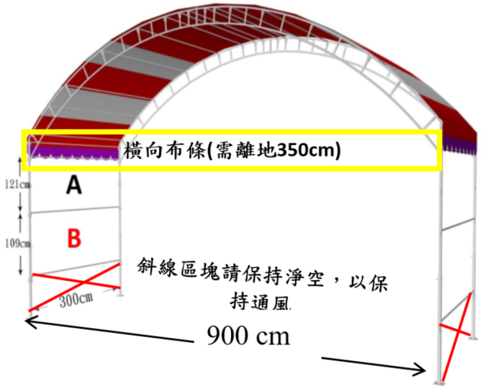
◎ A區尺寸：寬300公分*高121公分。
◎ A+B區尺寸：寬300*高230公分
◎ 橫向布條參考尺寸:W680*H60cm

(同意請打勾)
本公司已詳閱上述條款並同意遵守 2023第17屆雲林國際農業機械暨資材展 之展覽規定，
如有違規，則依規定處置，決無異議!
＊本切結書請確實填寫並簽名用印(未確實完成則恕不受理)
大 章
小 章
公司名稱：
負 責 人：

 | 填表日期：2023 年 月 日

展覽報名表
2023第17屆雲林國際農業機械暨資材展 報名表
填表日期: 年 月 日
公司中文全名 |  | 0
會員代表姓名 |  |  |  | 聯絡人 姓名及職稱
是否為本協會會員? |  |  |  | 聯絡人電話
信箱(E-mail) |  |  |  | 收件地址
展覽時間、地點：2023年9月23~9月25日、雲林縣虎尾高鐵特定區。
攤位規格：3米寬x9米深x4米高。因需保留3米人行走道，實際可用大小：3米寬x6米深x4米高。
空地溫室攤位規格：15米x12米空地空間為一個單位
展覽攤位區分 |  |  | 每格攤位金額 |  | 訂購攤位數量 |  | 小計金額
會員 | 搭棚攤位(3x6x4) m3 |  | 8,000 |  |  |  | 0
 | 空地溫室搭建 (15米x12米) |  | 12,000 |  |  |  | 0
非會員 | 搭棚攤位(3x6x4) m3 |  | 9,500 |  |  |  | 0
 | 空地溫室搭建 (15米x12米) |  | 15,000 |  |  |  | 0
總計攤位數量 |  |  |  |  | 0
總計攤位金額 |  |  |  |  | 0
是否使用空壓機、發電機或高噪音機具

參展產品1 |  |  |  | 參展產品6
參展產品2 |  |  |  | 參展產品7
參展產品3 |  |  |  | 參展產品8
參展產品4 |  |  |  | 參展產品9
參展產品5 |  |  |  | 參展產品10
用電需求-請在框框內勾選，費用會自動計算
項目 | 電力 | 小計金額 | 說明
標準用電 |  | 0 | 110V單相 15安培 (每攤位免費110V插座1個)
 |  |  | 220V單相 15安培 (含配線費用：三日共$4,500/一攤位)
 |  |  | 220V三相 15安培 (含配線費用：三日共$6,000/一攤位)
特殊用電 |  |  | 220V 超過15安培之需求，請另行洽詢！
用水需求-如設備需持續用水，請填寫用水需求
項目 | 需求噸數 | 小計金額 | 說明
特殊用水 |  | 0 | 一攤位三日用水量1噸1,200元，填前方需求噸數，需自備儲水桶
展覽需求
項目 | 追加數量 | 小計金額 | 說明
承租桌子 |  | 0 | 一攤位免費提供1張(長180x寬60cm)，追加桌子每張200元。
承租桌巾 |  | 0 | 一攤位免費提供1條(長270x寬150cm)，追加每條80元。遺失費用$450/條
承租椅子 |  | 0 | 一攤位免費提供2張，追加椅子每張20元。
晚宴調查-時間9/23(六)18:30地點待定- 1搭棚攤位1人免費，溫室搭建-3位免費，如需增加每1人600元
項目 | 需求數量 |  | 基本上限量 |  | 數量 |  | 金額
9/23晚宴人數 |  | 免費人數 | 0 | 晚宴增加人數 | 0 | 晚宴增加金額 | 0
便當需求 (免費便當數量:1搭棚攤位/2個/單日；1空地搭建/4個/單日)
基本便當數量 |  |  |  | 增訂便當數量 (110元/個)
日期 | 葷食 | 素食 | 單日上限量 | 日期 | 葷食 | 素食 | 金額
9/23(六) |  |  | 0 | 9/23(六) |  |  | 0
9/24(日) |  |  |  | 9/24(日) |  |  | 0
9/25(一) |  |  |  | 9/25(一) |  |  | 0
1.請注意單日基本便當數量，勿超過單日上限量。 2.基本便當為免費提供，少訂則不退費。本報名表含基本便當數量及增訂便當數量。 3.報名完成後如要增加便當，請填寫追加便當訂購單，最後追加期限：2023年8月31日止。
海報印製需求-帆布材質打洞 (稿件繳交截止日:8/11(五)) 單位:公分
尺寸 | 單價 | 數量 | 金額 | 尺寸 | 單價 | 數量 | 金額
寬300*高121 | 1,500 |  | 0 | 寬300*高230 | 2,000 |  | 0
本次展覽將製作商品目錄冊(有刊登之搭棚攤位發放3本，團體會員發放10本)(繳交截止日:7/28(五)
 | 內容(需為彩色) |  |  | 金額 | 刊登頁數 | 說明
一般內頁 | 基本A4-單面1頁(個人會員) |  |  | 1,500 |  | 接受檔案(擇ㄧ): 1.JPG 300 dpi以上 2.PDF檔 3.AI檔17版以下 4.CDR檔18版以下 5.EPS檔 ※ 3~5項需再另附圖檔
 | 基本A4-單面1頁(非會員) |  |  | 2,000
 | 基本A4-單面3頁(團體會員)，追加頁數1,000元/頁 |  |  | 1,500

總金額 |  |  |  | 0
※ 會員廠商需自行請專業設計公司完成廣告檔，再將廣告檔提供至本會。
※ 為求整體印刷品質，不接受舊DM掃描檔及JPG檔等會失真的檔案(300dpi以下)。
注意事項
1.申請書及目錄稿件受理截止日:2023年7月14日止。全部欄位皆不得空白，否則不予受理!
2.未登記之展品以及未通過審查之展品將禁止於展場陳列展出。
3.以上參展產品請附電子目錄，未附者不予以受理
※ 本表及附參展產品目錄，用印後請掃描或正本回傳台灣農業設施協會。
地址 :600嘉義市東區學府路300號(台灣農業設施協會)
大 章
小 章
聯絡人：林小姐，聯絡電話：05-2763443 Email：tasa20170225@gmail.com
※ 本報名表電子檔可至本會官網文件下載區下載
※ 由雲林縣政府及台灣農業設施協會共同審查參展資格。
※ 待審查通過另寄繳款通知單，未通過廠商，協會將於2023年7月31前通知。
公司名稱： | 0
負 責 人： | 0
填表日期：2023 年 月 日

